Ancoragem 4+1 cabos
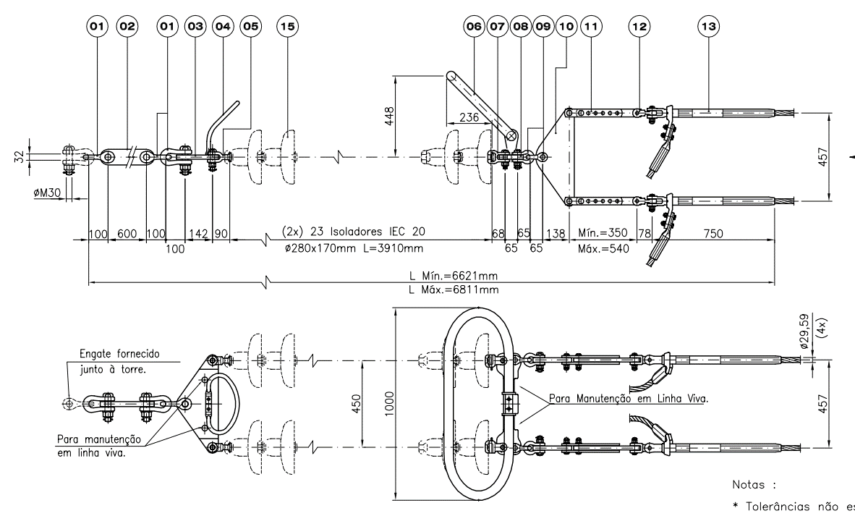
 | Item | Quantidade | Especificação | N° desenho | Observação
Ancoragem por fase | Número de cadeias de ancoragem | 2
 | Número de isoladores de 120 kN |  |  |  | Depende do nível de tensão IEC 60815 - 14 mm/kV | PROJETO BÁSICO LT AT2
 | Número de isoladores de 160 kN |  |  |  | Depende do nível de tensão IEC 60815 - 14 mm/kV
 | Número de isoladores de 240 kN |  |  |  | Depende do nível de tensão IEC 60815 - 14 mm/kV
 | Espaçador sustentador rígido |  |  |  | São modelos distintos contemplando o número de cabos por fase
 | Balacim duplicador p/ 4 por fase | 1 | F33.203.243
 | Balacim duplicador p/ 4 por fase | 2 | F33.203.330
 | Manilha |  | F30.103.053 | 1
 | Extensão |  | F29.203.334
 | Raquete |  | F34.203.040
 | Garfo-Bola |  | F23.103.002
 | Anel |  | F34.203.051
 | Concha-garfo |  | F34.103.003
 | Extensão ajustável |  | F29.600.051
 | Garfo-olhal 90° |  | F26.103.008
 | Grampo de ancoragem p/ cabo Bluejay |  | Catálogo Forjasul
 | Espaçador rígido |  | Aço galvanizado
 | Manilha |  | F30.103.061 | 1

Suspensão 2 cabos
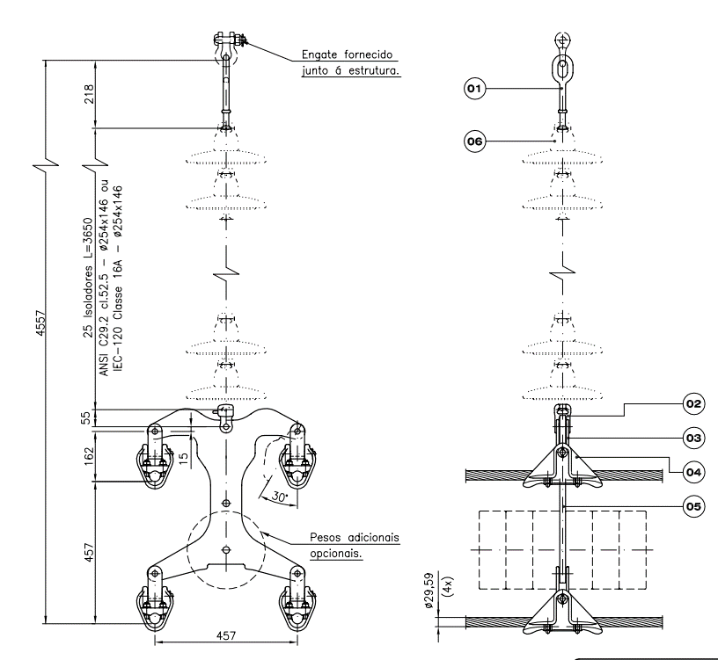
Item | Quantidade | Especificação | N° desenho | Observação
Número de isoladores de ancoragem | 2 | 120, 160 kN?
Isolador I.E.C 120 - classe 16 | Calcular |  | 6 | Calcular o nível de solicitação do isolador
Balacim duplicador modificado p/ 2 cabos | 1 |  | 5 | Projetar o novo balancim
Extensão |  | F29.203.334
Elo-Bola |  | F23.103.002 | 1
Concha-garfo |  | F34.103.003 | 2
Garfo U |  |  | 3
Grampo de suspensão |  |  | 4 | Substituir por AGS?

